상품제안서
드리온 고속보조배터리10000mAh | 상품코드: F31083

 |  |  |  |  |  |  | 02-412-0044 | www.easy1.co.kr
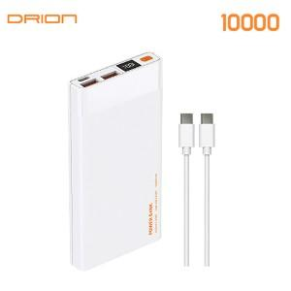

【상세/제작정보】 | 인쇄사이즈 : 앞면 40*40mm / 뒷면 40*60mm

【인쇄/포장옵션】 | 레이저, 풀칼라 / 포장지포장

【공급단가】 | 수량 | 50~ | 100~ | 300~ | 500~ | 1,000~
*VAT별도 | 단가 | 10,140원 | 9,970원 | 9,710원 | 9,540원 | 9,290원

【상품 URL】 | https://dev.easy1.co.kr:443/src/goods_detail.php?gdno=31083

